设备清单
金审学院教职工食堂厨房设备采购项目报价清单
编号 | 设备名称 | 规格尺寸（WxDxH）/ 型号 | 技术参数 | 数量 | 单价 | 合价 | 参考图片
面点间
1 | 压面机 银鹰 | YP-350V | 不锈钢防护罩，输送带防跑偏，加厚内下塑料挡板，刮板不锈钢加铜条，防刮伤滚轮，加大手轮，配置三急停和热过载保护装置 | 1
2 | 多功能和面机 银鹰 | HWJ-50 | 面斗里外满焊，不存面，机架方管材质整体性强，整机不锈钢，边角圆弧型，美观圆润，搅拌轴和搅拌缸为304材质，符合食品安全要求，重载轴承，免维护，采用链条传动，噪音更低，效率更高，且节能降噪；设有急停按钮 | 1
3 | 电饼铛 汇元 | 58型 | 整体加热盘设计，快速加热 控制面板 精致铝锅底，坚固耐用，环形发热管，受热均匀 | 2 |  |  | 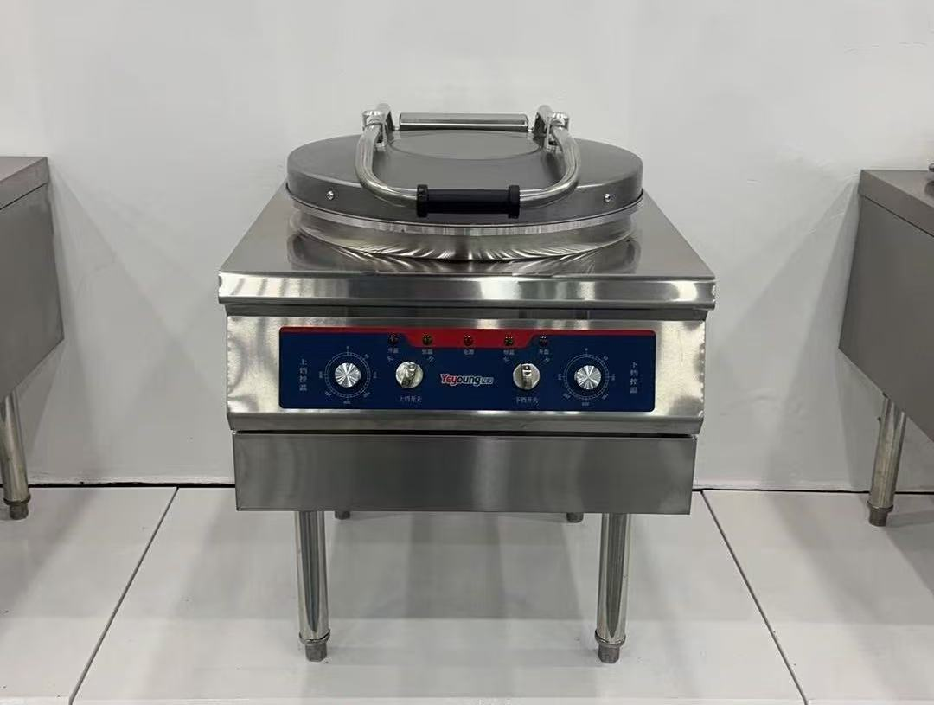
4 | 双头煮粥炉 利器 | 1300*800*800 | 整机采用1.0不锈钢板材制作，结实耐用 平底一体加热盘设计，底部无焊接接缝，便于清洁，不糊底 整体发泡设计，保温效果好，节能高效 旋钮温控，精准控温 柜式外观设计，美观大方 | 2
5 | 四门冷柜 | 1200*700*1950 | 本产品采用上置式压缩冷凝机组，具有外形美观、调节、保养、维修方便等优点。 箱体、门体均为硬质聚氨酯高压发泡，门体采用自动复位装置，整机的保温性能好，强度大。 产品外壳和门壳均采用不锈钢板制作，明亮光洁，卫生易清洗，且经久耐用。 箱体内部采用内藏式管板蒸发器，门胆采用无毒无味、易清洗的ABS工程塑料，美观耐用。 制冷系统采用名牌全封闭电机驱动式压缩机，结构合理，制冷速度快，耗电省，噪音低。 箱温采用电子温度控制器控制，安全、可靠，箱内温度由液晶温度显示色彩鲜艳，美观豪华。 双机双温，温度范围为+5℃～0℃、-5℃～-18℃。 | 2 |  |  | 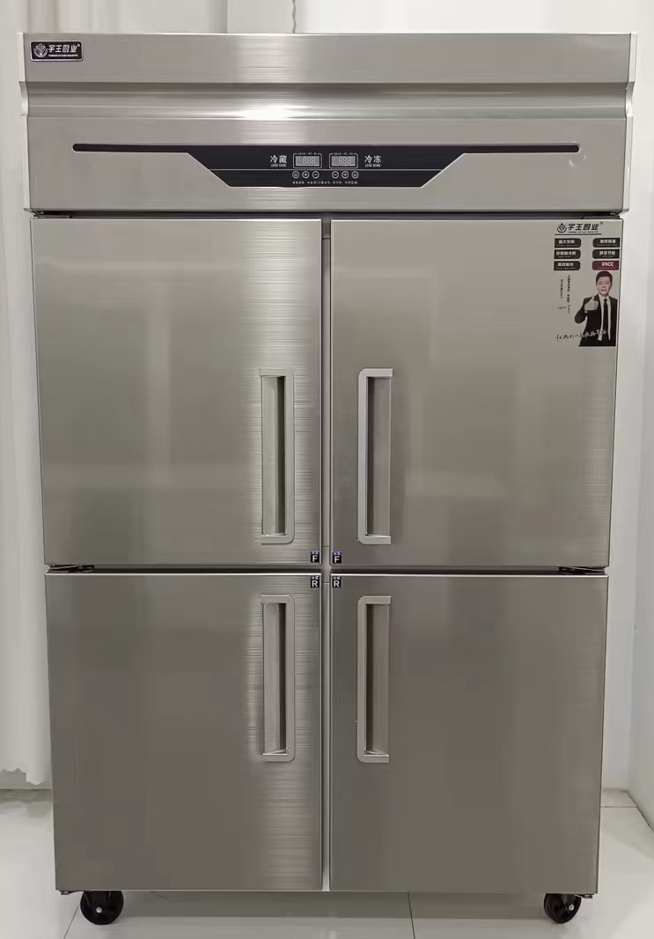
6 | 操作台冰柜 宇王 | 1800*800*800 | 采用优质不锈钢板制作 使用铜管，液晶温度显示，箱内温度自由设定，微电脑控制 采用磁性自动回门拉门，内层不锈钢胆设计，整体发泡 采用名牌压缩机，环保无氟制冷剂；配优质不锈钢可调子弹脚×4。 电功率：220V/560W | 2 |  |  | 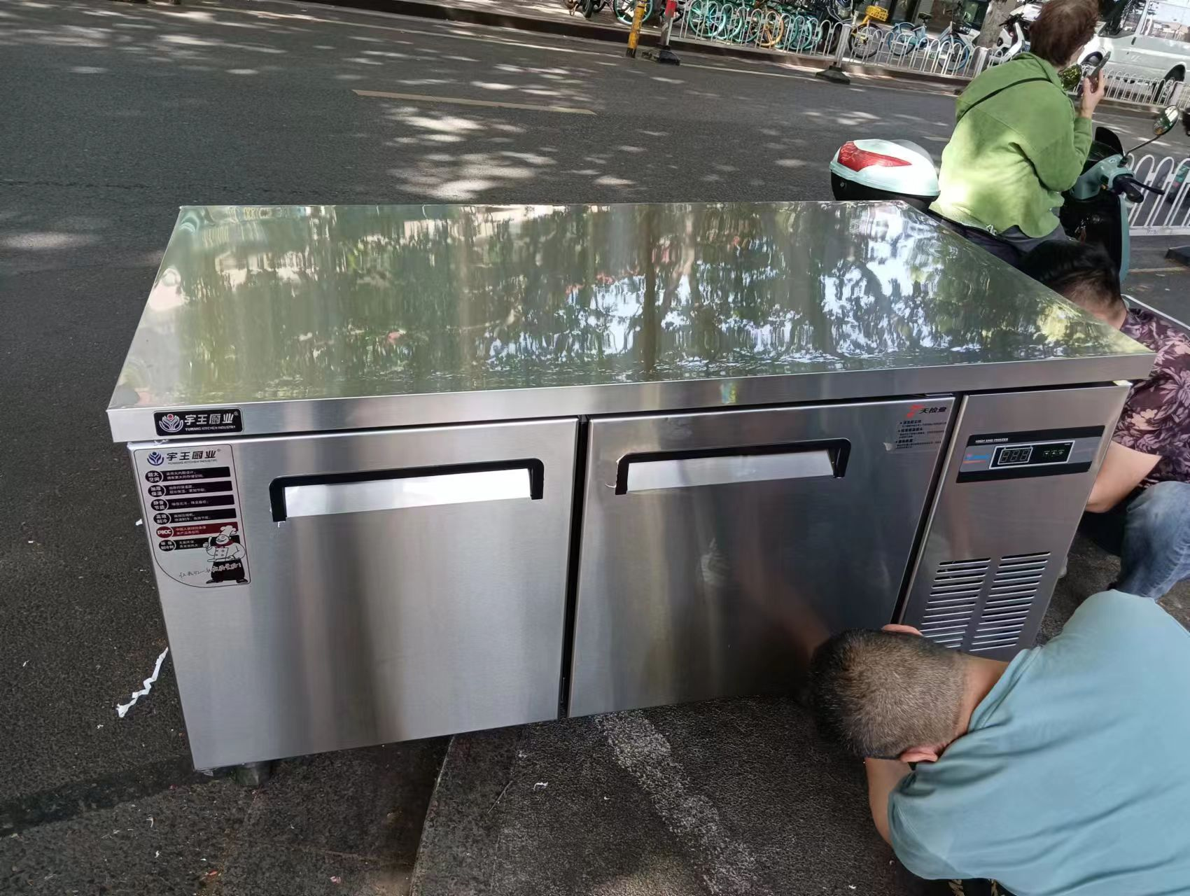
7 | 木案工作台 | 1800*800*800 | 采用优质201油膜不锈钢冷轧板制造； 台面1.2mm，加强筋1.0mm； 立柱Φ38*1.0mm不锈钢圆管，配全钢调节脚 优选实木松木板材面板 整体焊接设计 | 1 |  |  | 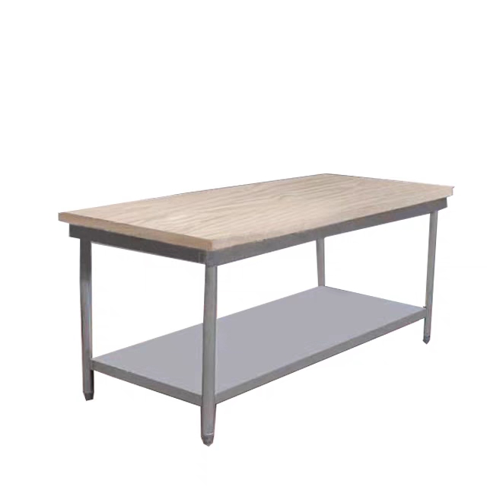
8 | 不锈钢操作台 | 1800*800*800 | 采用优质201油膜不锈钢冷轧板制造； 台面1.2mm，加强筋1.0mm； 立柱Φ38*1.0mm不锈钢圆管，配全钢调节脚 整体焊接，坚固耐用 | 1 |  |  | 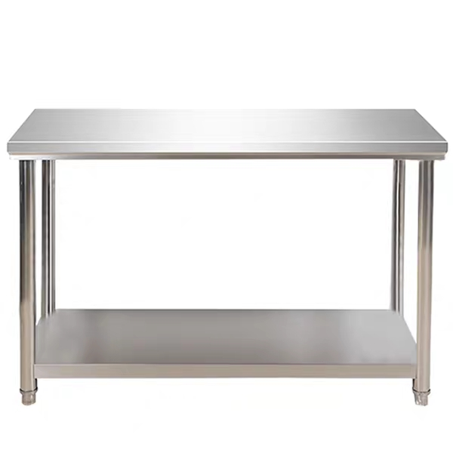
9 | 双星水池 | 1200*700*800 | 采用优质201油膜不锈钢冷轧板制造； 台面1.2mm，侧板，底板1.0mm，加强筋1.0mm； 立柱Φ38*1.0mm不锈钢圆管，配全钢调节脚； 配置冷暖龙头 外置下水开关 | 1 |  |  | 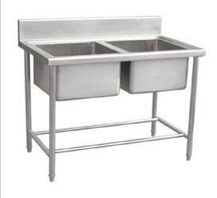
10 | 油条炸炉 佑和 | 800*650*920 | 高电流负载温控，使用上更加安心 三环发热管，加热迅速 采用8K加厚不锈钢面板，使用寿命长 | 1
11 | 全自动煮磨一体豆浆机 帅宝 | S22L | 干豆免泡，一键制浆，磨煮一体，内置滤网，内部过滤 | 2
西点间
12 | 移门工作柜 | 1800*800*800 |  | 1
13 | 四门风冷冷冻柜 银都 | 1200*750*1960 |  | 1
14 | 风冷冷冻平调 银都 | 1800*800*800 |  | 1 |  |  | 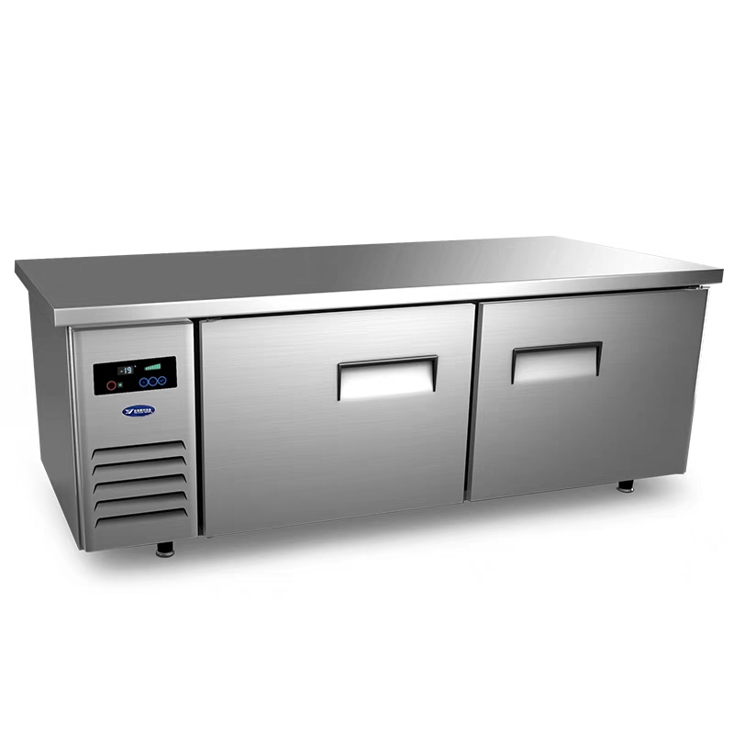
15 | 铝合金烤盘架 | 15盘 |  | 2
16 | 面粉车 | 600*600*550 |  | 2 |  |  | 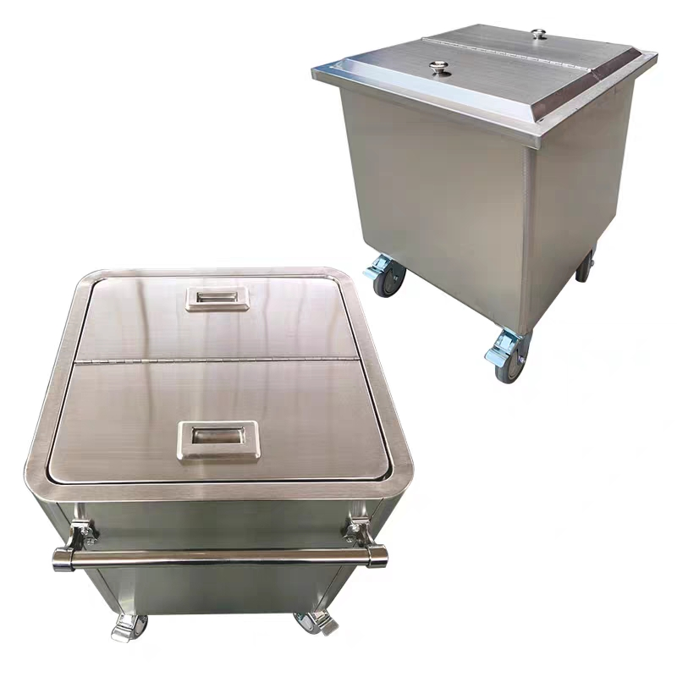
17 | 不锈钢靠墙架 | 1800*800 |  | 2
前场
18 | 蒸菜保温台 |  |  | 2
日杂
19 | 份数盒 |  |  | 50
20 | 塑料方菜筐 |  |  | 10
21 | 淘米箩 |  |  | 5
22 | 周装框 |  |  | 10
23 | 收纳箱 |  |  | 10
24 | 密胺菜板 |  |  | 2
25 | 油盆 |  |  | 5
26 | 调料缸 |  |  | 20
27 | 8两勺 |  |  | 5
28 | 304食品夹 |  |  | 20
29 | 油漏勺 |  |  | 2
30 | 线漏 |  |  | 2
31 | 保鲜盒 |  |  | 30
32 | 不锈钢盆 |  |  | 5
33 | 不锈钢方盘 |  |  | 30
34 | 不锈钢桶 |  |  | 5
35 | 水舀 |  |  | 5
36 | 滚轴擀面杖 |  |  | 1
37 | 擀面杖 |  |  | 4
38 | 菜刀 |  |  | 4
39 | 加长筷子 |  |  | 10
40 | 打菜勺 |  |  | 10
41 | 电子秤 |  |  | 2
42 | 刨刀 |  |  | 5
43 | 自助餐炉 |  |  | 4
44 | 保温粥桶 |  |  | 6
45 | 双头牛奶鼎 |  |  | 1
总计 |  |  |  | 元
 | 注：品牌型号、规格尺寸仅为参考，品牌型号不能低于参考品牌型号档次，具体规格要求可联系项目现场勘查联系人，详见询价公告。
 | 供应商：（公章）
 | 日期：
 | 联系人：
 | 联系方式：

